グラフ（事業所比較）
令和３年
産業大分類別事業所数構成比(民営) | 従業者規模別事業所数構成比(民営) | 経営組織別事業所数構成比(民営)
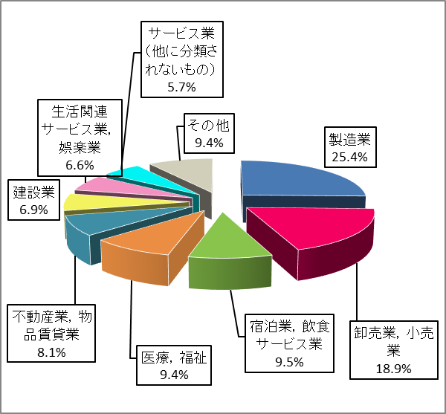
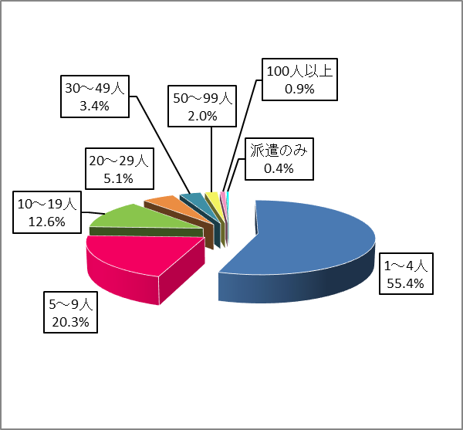
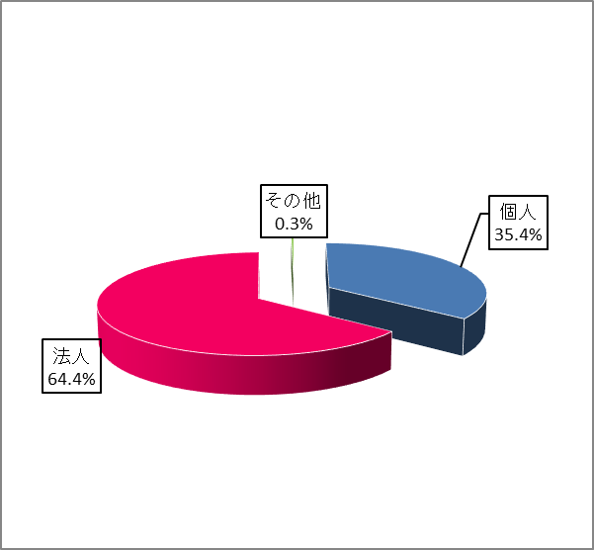

平成２８年
産業大分類別事業所数構成比 | 従業者規模別事業所数構成比 | 経営組織別事業所数構成比
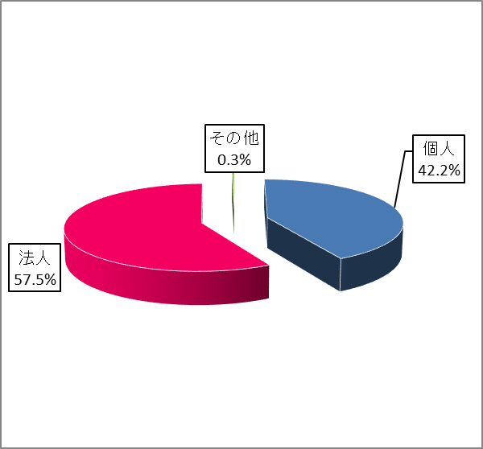
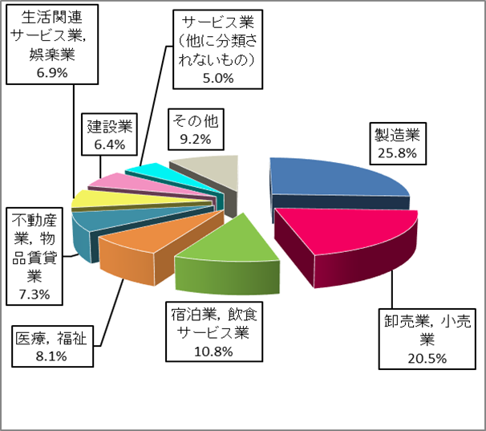
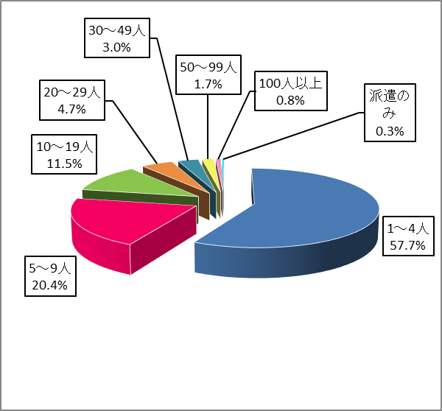

産業大分類別事業所数の割合（民営）
 | 1 | 1 | 1 | 1 | 1 | 1 | 1 | 1 | 1
産業大分類別従業者数の割合（民営）
 | 1 | 1 | 1 | 1 | 1 | 1 | 1 | 1 | 1

グラフ（従業者比較）
令和３年
産業大分類別従業者数構成比(民営) | 従業者規模別従業者数構成比(民営) | 経営組織別従業者数構成比(民営)
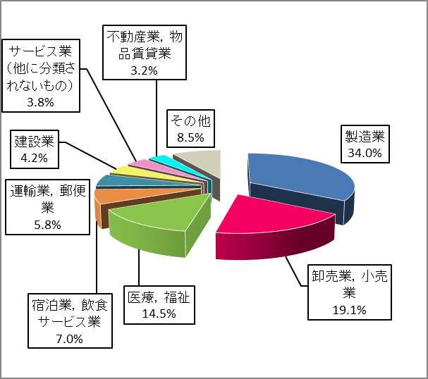
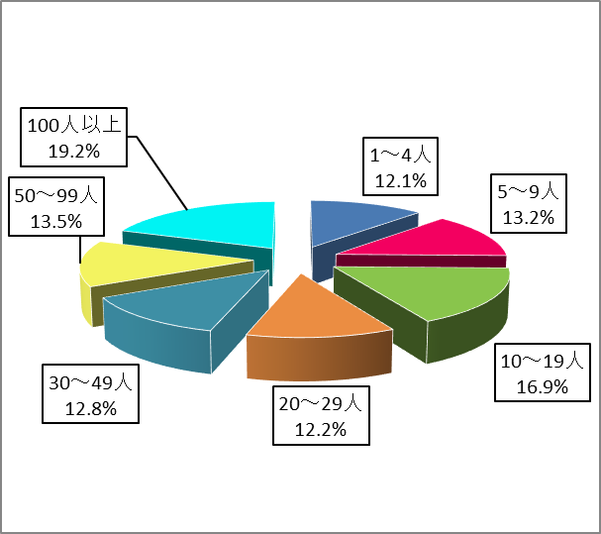
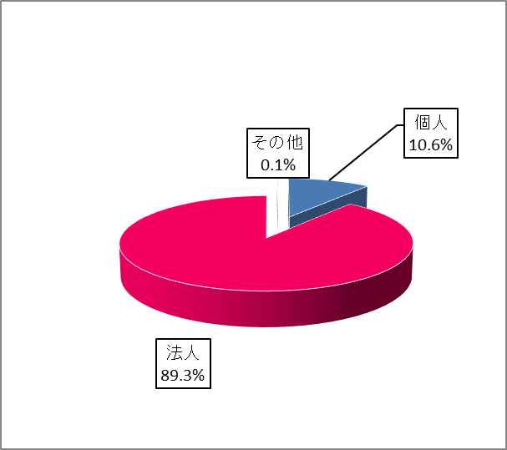

平成２８年
産業大分類別従業者数構成比 | 従業者規模別従業者数構成比 | 経営組織別従業者数構成比
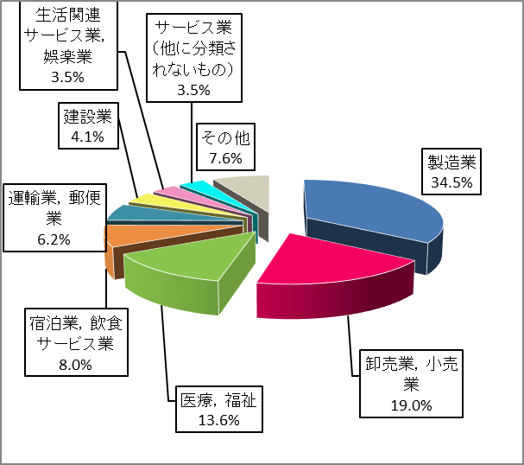
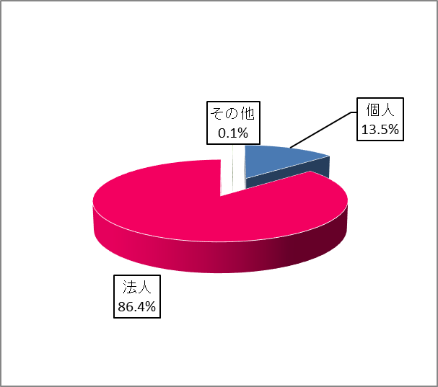
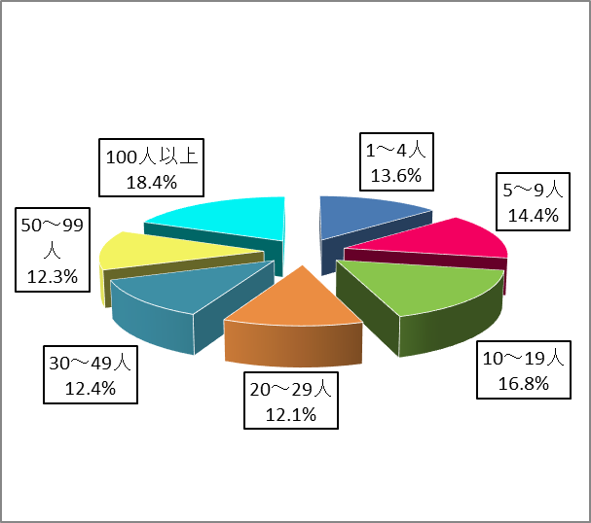

産業大分類別事業所数の割合（民営）
 | 1 | 1 | 1 | 1 | 1 | 1 | 1 | 1 | 1
産業大分類別従業者数の割合（民営）
 | 1 | 1 | 1 | 1 | 1 | 1 | 1 | 1 | 1

従業者規模別
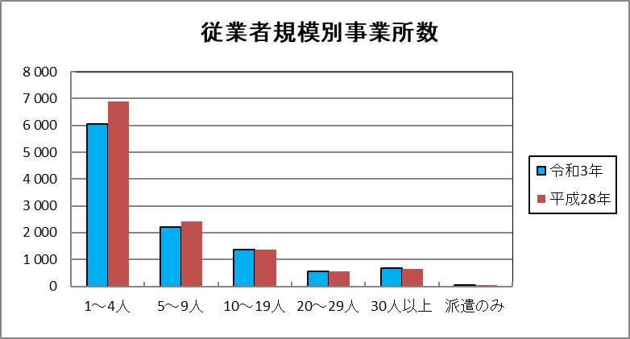
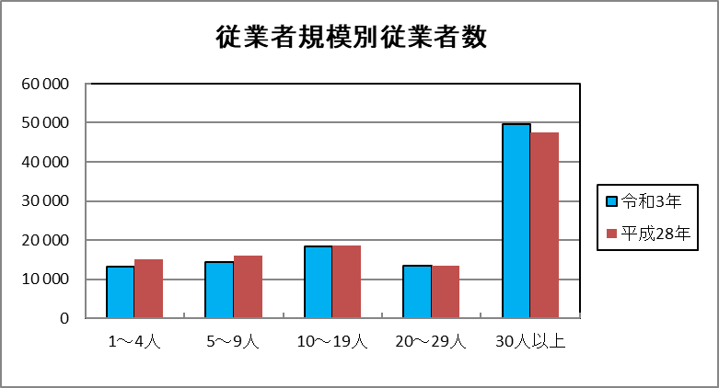
３． | 従業者規模別
 | 事業所数でみると、従業者規模1～4人の事業所が6,055事業所あり、全体の55.4％を占めている。
 | また、従業者数でみると、従業者規模30人以上の事業所で働く従業者が49,699人おり、全体の45.5％を占めている。

 | 従業者規模別事業所数 |  |  | 従業者規模別従業者数
 |  | 令和 ３ 年 | 平成 ２８ 年 |  | 令和 ３ 年 | 平成 ２８ 年
 | 1～4人 | 6055 | 6885 | 1～4人 | 13246 | 15018
 | 5～9人 | 2216 | 2432 | 5～9人 | 14470 | 15923
 | 10～19人 | 1377 | 1376 | 10～19人 | 18490 | 18513
 | 20人～29人 | 560 | 558 | 20人～29人 | 13333 | 13363
 | 30人以上 | 679 | 652 | 30人以上 | 49699 | 47623
 | 派遣従事者のみ | 43 | 37

